USD
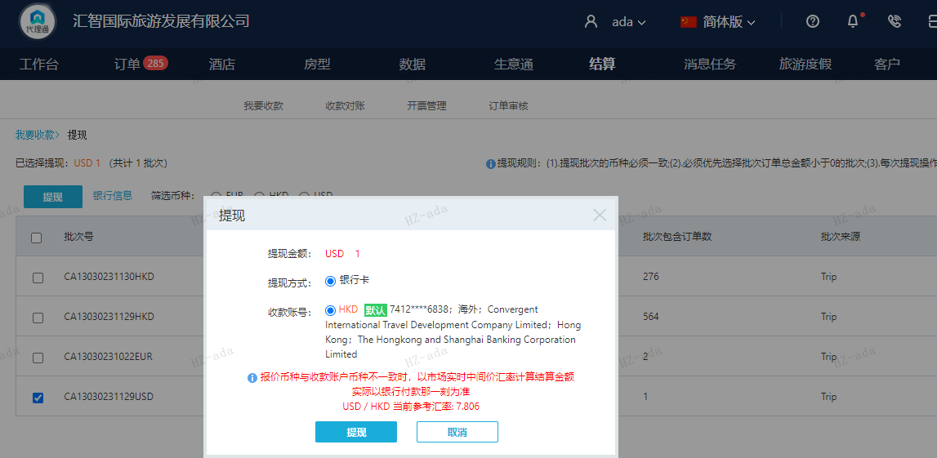
订单号 | 入住日期 | 离店日期 | 应收 |  |  |  | ，
999227307128995 | 2023-11-25 | 2023-11-26 | 1 | #N/A | 3627395 | #N/A | ，3627395 | #N/A | 本期收回1USD

A231130104801481
USD / HKD 当前参考汇率: 7.806
总计：1 USD/ 7.81 HKD

